Накладная-№3
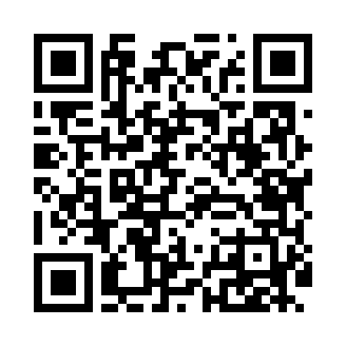
Номер товарно-транспортной накладной: |  |  | Торговый представитель: Karimov Amirjon
Поставщик: Toshkent falcon fly 2 |  |  | Телефон торгового представителя: +
Дата отгрузки: 19.10.2025 |  |  | Контрагент: """" Klient
Дата консигнации: |  |  | Адрес:
Доставщик: |  |  | Телефон:
Телефон доставщика:
Время заказа: 19.10.2025 16:17:04
№ | Штрих-код | Название товаров (работ,услуг) | Количество | Количество в кейсе | Цена | Сумма
 |  |  | 52 |  |  | 62.4
1 | 6920250671048 | Пластмас салатница 31106 15x13x4 см DB-67-104 | 10 | 10 шт. | 1.30 | 13
2 | 6927452325069 | Ёғоч дастали металл вок 30 см DB-25-6 | 1 | 1 шт. | 8.60 | 8.60
3 | 6689200307474 | Металл қошиқ DB-7-47 | 6 | 6 шт. | 1.30 | 7.80
4 | 6965250215373 | Поднос пластиковый 60618 DB-67-37 | 2 | 2 шт. | 3.20 | 6.40
5 | None | Миска 60cm (1.5 mm) R DB-6-120 | 1 | 1 шт. | 5.60 | 5.60
6 | 6915646512166 | Соус учун махсус идиш 7.5x7.5x3.8 sm D183501 DB-59-14 | 30 | 30 шт. | 0.40 | 12
7 | 6805019698705 | Коврики напольные для ванной комнаты 45*75 DB -98-70 | 2 | 2 шт. | 4.50 | 9
Итого: 62.4$|->UZS: 780,000.00

